상품제안서
베이직 백팩 [BG164] | 상품코드: S16161

 |  |  |  |  |  |  | 02-713-8555 | www.synergygift.co.kr
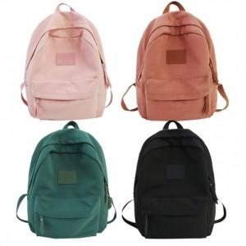

【상세/제작정보】

【인쇄/포장옵션】 | 실크, 스티커, DTF열전사 / OPP(비닐)

【공급단가】 | 수량 | 50~ | 100~ | 500~ | 1,000~ | 3,000~
*VAT별도 | 단가 | 10,920원 | 10,330원 | 9,820원 | 9,570원 | 9,400원

【상품 URL】 | https://www.synergygift.co.kr:443/src/goods_detail.php?gdno=18058

